상품제안서
13oz 직선도자기머그 | 상품코드: S30509

 |  |  |  |  |  |  | 02-713-8555 | www.synergygift.co.kr
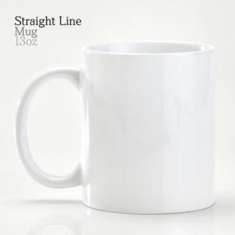

【상세/제작정보】 | <p>13oz 직선도자기머그 재 질 : 도자기 사 이 즈 : 지름 8.2 x 높이 9.6cm 용 량 : 365ml(13온스) 원 산 지 : 중국OEM</p><p>&nbsp;</p><p>배송비 별도입니다.</p>

【인쇄/포장옵션】 | 실크 / 1p무지케이스

【공급단가】 | 수량 | 100~ | 300~ | 500~ | 1,000~ | 3,000~
*VAT별도 | 단가 | 1,710원 | 1,650원 | 1,580원 | 1,520원 | 1,480원

【상품 URL】 | https://www.synergygift.co.kr:443/src/goods_detail.php?gdno=30509

